Hoja1
2023-12-06

LA PAZ 28 - HAEDO 4460-2005
BUENOS AIRES luquearti@gmail.com
____________________________________________________________________________________
"Bisagras t/ 1842"
"HIERRO PULIDO"

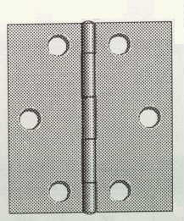

COD. | DESCRIPCION | PRECIO
B-180 | Bisagra 1842 25mm. HºPulido | $ 116.00
B-181 | Bisagra 1842 32mm. HºPulido | $ 126.81
B-182 | Bisagra 1842 38mm. HºPulido | $ 149.64

Envase: CAJA X 48 U.
COD. | DESCRIPCION | PRECIO
B-183 | Bisagra 1842 51mm. HºPulido | $ 158.19
B-184 | Bisagra 1842 63mm. HºPulido | $ 243.22

Envase: CAJA X 24 U.

